상품제안서
루모보틀 | 상품코드: F33030

 |  |  |  |  |  |  | 02-412-0044 | www.easy1.co.kr
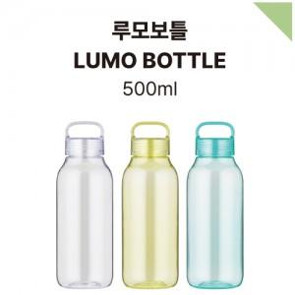

【상세/제작정보】 | 입수량 50개 배송비5000원별도

【인쇄/포장옵션】 | 실크 / 종이케이스

【공급단가】 | 수량 | 100~ | 300~ | 500~ | 1,000~ | 3,000~
*VAT별도 | 단가 | 2,730원 | 2,630원 | 2,530원 | 2,430원 | 2,340원

【상품 URL】 | https://easy1.co.kr:443/src/goods_detail.php?gdno=33030

